MARZO 2026
Boletín de Coyuntura Turística
de Castilla y León

 |  |  |  | MARZO 2026







I MOVIMIENTO DE VIAJEROS

1.- DATOS GENERALES DE CASTILLA Y LEÓN

 |  |  | VIAJEROS ESPAÑOLES |  |  |  | 493,803
 |  |  | VIAJEROS EXTRANJEROS |  |  |  | 114,602
 |  |  | TOTAL VIAJEROS |  |  |  | 608,405
 |  |  | PERNOCTACIONES ESPAÑOLES |  |  |  | 819,805
 |  |  | PERNOCTACIONES EXTRANJEROS |  |  |  | 176,308
 |  |  | TOTAL PERNOCTACIONES |  |  |  | 996,113
 |  |  | GRADO DE OCUPACION |  |  |  | 21.69%
 |  |  | ESTANCIA MEDIA |  |  |  | 1.64

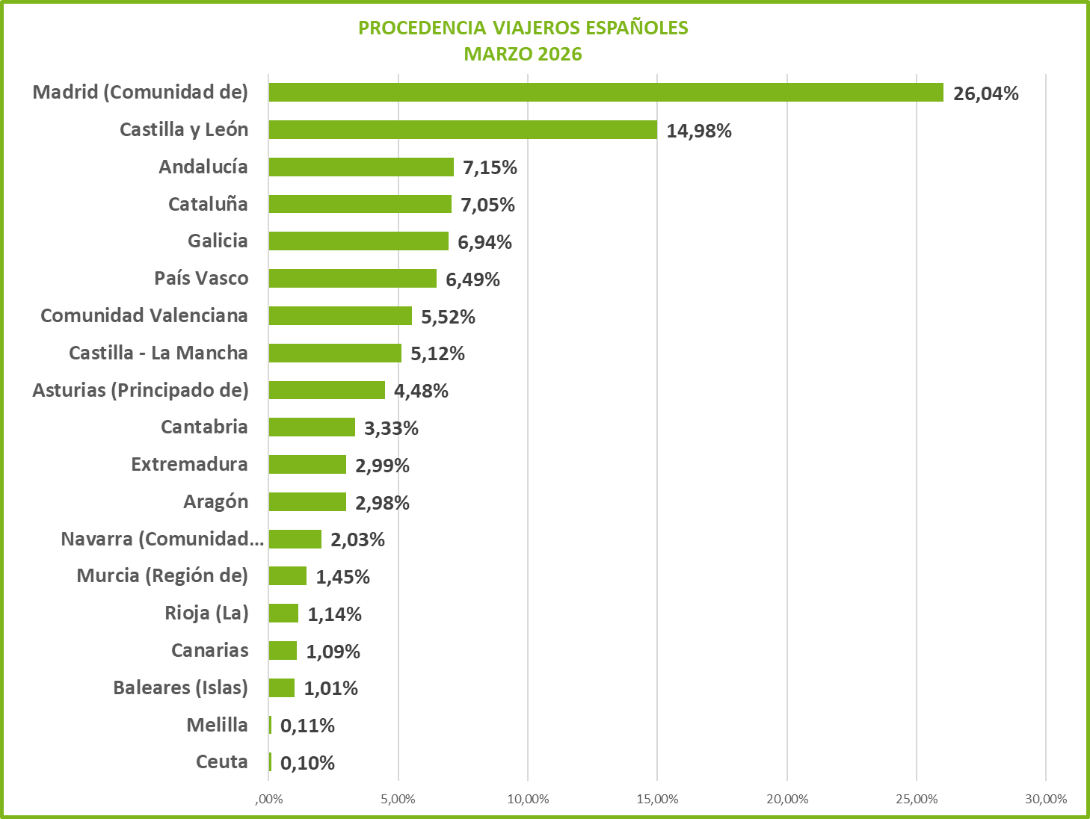

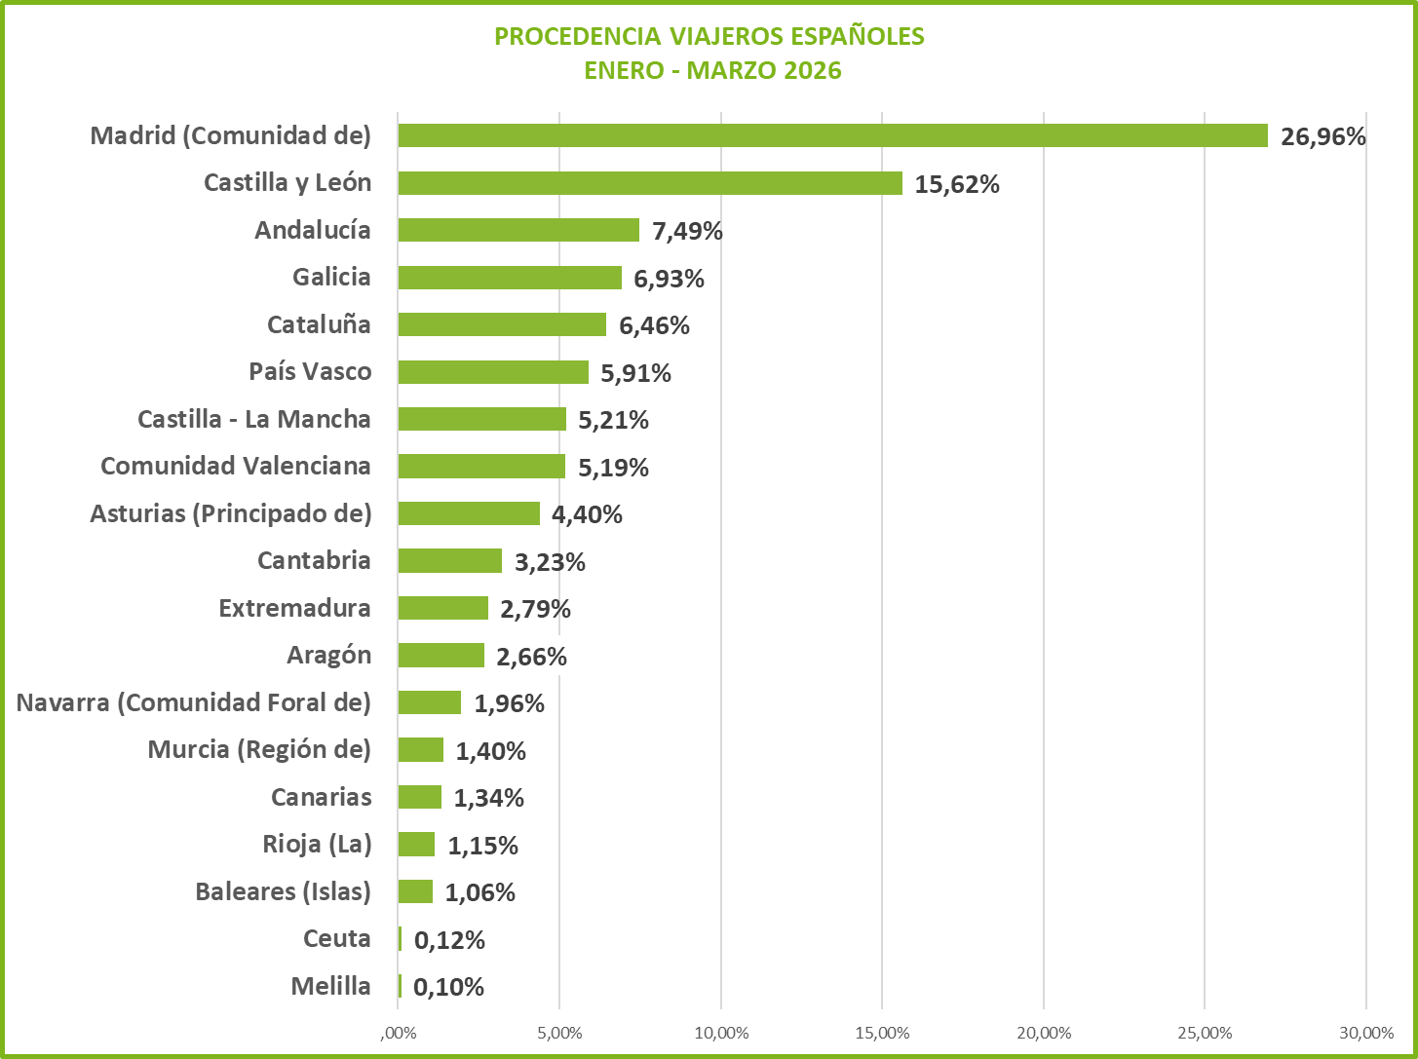

 |  |  |  |  |  |  |  |  |  |  | 1
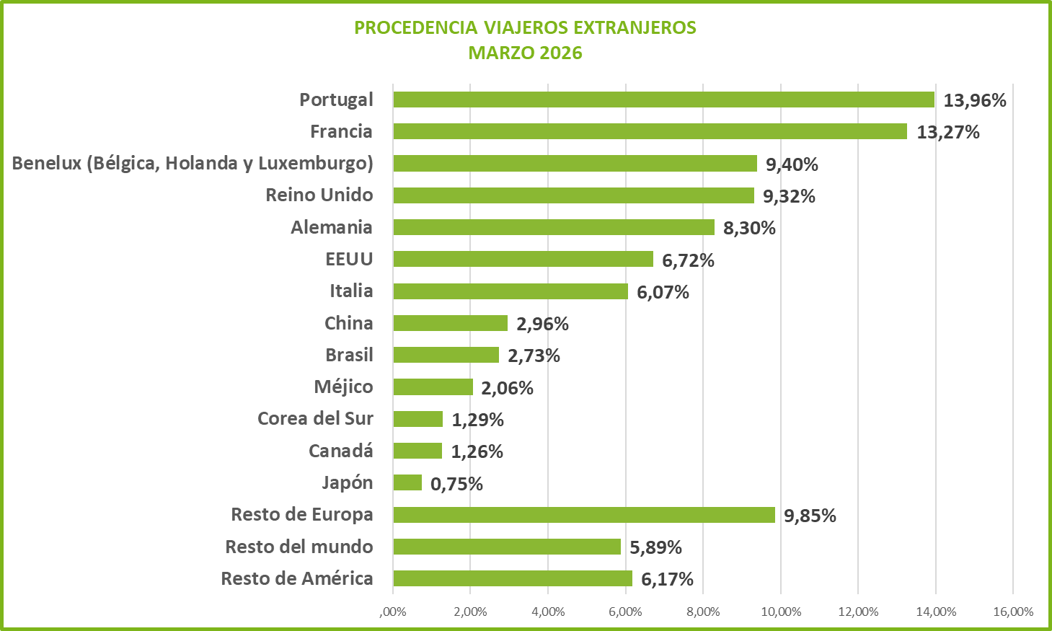
PROCEDENCIA DE LOS VIAJEROS ESPAÑOLES PERIODO ACUMULADO DE ENERO A DICIEMBRE 2015
Melilla | 0.0012192386203
Ceuta | 0.0015256775077
Baleares (Islas) | 0.0085609098896
Canarias | 0.01079918351
Rioja (La) | 0.011987232603
Murcia (Región de) | 0.014108320698
Navarra (Comunidad Foral de) | 0.018189098686
Extremadura | 0.022376691923
Aragón | 0.022655723616
Cantabria | 0.030172333121
Castilla - La Mancha | 0.039865601808
Comunidad Valenciana | 0.054241172969
Asturias (Principado de) | 0.055203832686
Galicia | 0.065421462059
País Vasco | 0.071166090667
Cataluña | 0.071694403887
Andalucía | 0.080085352063
Castilla y León | 0.14386171103
Madrid (Comunidad de) | 0.27686595917

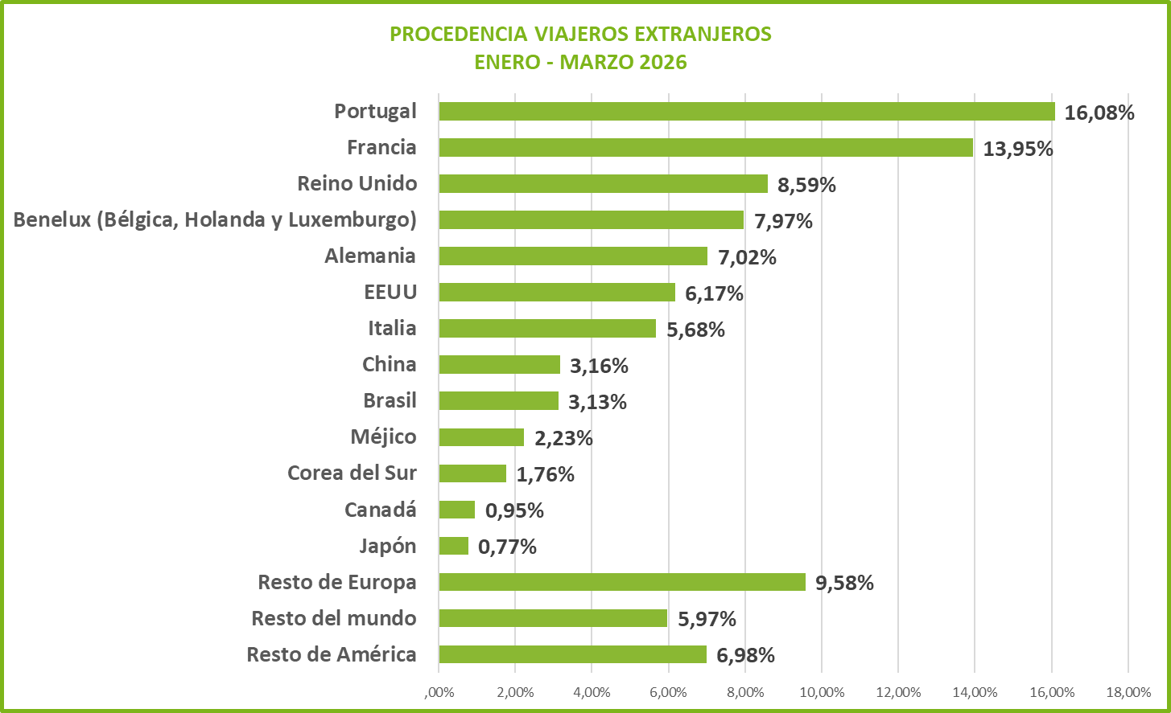

1a.- DATOS POR PROVINCIAS

 | ÁVILA | BURGOS | LEON | PALENCIA | SALAMANCA | SEGOVIA | SORIA | VALLADOLID | ZAMORA | TOTAL
Nº VIAJEROS | 61,887 | 106,723 | 85,550 | 31,133 | 110,859 | 74,512 | 34,561 | 76,807 | 26,373 | 608,405
VIAJEROS ESPAÑOLES | 56,278 | 79,314 | 72,604 | 23,433 | 78,050 | 65,311 | 31,778 | 63,890 | 23,145 | 493,803
VIAJEROS EXTRANJEROS | 5,609 | 27,409 | 12,946 | 7,700 | 32,809 | 9,201 | 2,783 | 12,917 | 3,228 | 114,602
Nº DE PERNOCTAC. | 99,777 | 165,552 | 143,370 | 52,440 | 183,848 | 111,889 | 61,057 | 134,611 | 43,569 | 996,113
PERNOCT. ESPAÑOLES | 90,839 | 126,722 | 122,967 | 42,513 | 131,547 | 96,619 | 57,546 | 112,289 | 38,763 | 819,805
PERNOCT. EXTRANJEROS | 8,938 | 38,830 | 20,403 | 9,927 | 52,301 | 15,270 | 3,511 | 22,322 | 4,806 | 176,308
GRADO OCUPACION | 16.37% | 23.76% | 20.07% | 23.48% | 28.57% | 21.24% | 13.41% | 28.84% | 17.03% | 21.69%
ESTANCIA MEDIA | 1.61 | 1.55 | 1.68 | 1.68 | 1.66 | 1.50 | 1.77 | 1.75 | 1.65 | 1.64
ESTANCIA M. ESPAÑOLES | 1.61 | 1.60 | 1.69 | 1.81 | 1.69 | 1.48 | 1.81 | 1.76 | 1.67 | 1.66
ESTANCIA M. EXTRANJEROS | 1.59 | 1.42 | 1.58 | 1.29 | 1.59 | 1.66 | 1.26 | 1.73 | 1.49 | 1.54

DISTRIBUCION PROVINCIAL DEL Nº DE VIAJEROS
DISTRIBUCIÓN PROVINCIAL DEL Nº DE PERNOCTACIONES

 |  |  |  |  |  |  |  |  |  |  | 2
1B.- COMPARACIONES MARZO 2025 Y MARZO 2026

COMPARATIVA VIAJEROS
PERIODO | V. ESPAÑOLES |  | V. EXTRANJEROS |  | TOTAL VIAJEROS
MARZO 2025 | 442,194 |  | 107,807 |  | 550,001
MARZO 2026 | 493,803 |  | 114,602 |  | 608,405
VARIACIÓN | 11.67% |  | 6.30% |  | 10.62%

VIAJEROS
 | MARZO 2025 | MARZO 2026
V. ESPAÑOLES | 442,194 | 493,803
V. EXTRANJEROS | 107,807 | 114,602
TOTAL VIAJEROS | 550,001 | 608,405

COMPARACIÓN PROVINCIAL DEL Nº DE VIAJEROS
PERIODO | ÁVILA | BURGOS | LEON | PALENCIA | SALAMANCA | SEGOVIA | SORIA | VALLADOLID | ZAMORA | TOTAL
MARZO 2025 | 52,352 | 91,722 | 78,282 | 25,182 | 107,011 | 72,159 | 27,244 | 71,540 | 24,509 | 550,001
MARZO 2026 | 61,887 | 106,723 | 85,550 | 31,133 | 110,859 | 74,512 | 34,561 | 76,807 | 26,373 | 608,405
VARIACIÓN | 18.21% | 16.35% | 9.28% | 23.63% | 3.60% | 3.26% | 26.86% | 7.36% | 7.61% | 10.62%
VIAJEROS

COMPARATIVA PERNOCTACIONES
PERIODO | P. ESPAÑOLES |  | P. EXTRANJEROS |  | T. PERNOCTACIONES |  | GRADO OCUPACIÓN
MARZO 2025 | 717,038 |  | 164,196 |  | 881,234 |  | 19.58%
MARZO 2026 | 819,805 |  | 176,308 |  | 996,113 |  | 21.69%
VARIACIÓN | 14.33% |  | 7.38% |  | 13.04% |  | 10.80%

PERNOCTACIONES
 | MARZO 2025 | MARZO 2026
P. ESPAÑOLES | 717,038 | 819,805
P. EXTRANJEROS | 164,196 | 176,308
T. PERNOCTACIONES | 881,234 | 996,113

COMPARACIÓN PROVINCIAL DEL Nº DE PERNOCTACIONES
PERIODO | ÁVILA | BURGOS | LEON | PALENCIA | SALAMANCA | SEGOVIA | SORIA | VALLADOLID | ZAMORA | TOTAL
MARZO 2025 | 82,911 | 137,104 | 131,994 | 41,984 | 173,387 | 105,209 | 48,077 | 121,500 | 39,068 | 881,234
MARZO 2026 | 99,777 | 165,552 | 143,370 | 52,440 | 183,848 | 111,889 | 61,057 | 134,611 | 43,569 | 996,113
VARIACIÓN | 20.34% | 20.75% | 8.62% | 24.90% | 6.03% | 6.35% | 27.00% | 10.79% | 11.52% | 13.04%

PERNOCTACIONES

 |  |  |  |  |  |  |  |  |  |  | 3
1C.- COMPARACIONES DE DATOS ACUMULADOS DE ENERO - MARZO 2025 - 2026

COMPARATIVA VIAJEROS
PERIODO | V. ESPAÑOLES |  | V. EXTRANJEROS |  | TOTAL VIAJEROS
ENERO - MARZO 2025 | 1,193,265 |  | 266,840 |  | 1,460,105
ENERO - MARZO 2026 | 1,184,780 |  | 275,419 |  | 1,460,199
VARIACIÓN | -0.71% |  | 3.22% |  | 0.01%

VIAJEROS
 | ENERO - MARZO 2025 | ENERO - MARZO 2026
V. ESPAÑOLES | 1,193,265 | 1,184,780
V. EXTRANJEROS | 266,840 | 275,419
TOTAL VIAJEROS | 1,460,105 | 1,460,199

COMPARACIÓN PROVINCIAL DEL Nº DE VIAJEROS
PERIODO | ÁVILA | BURGOS | LEON | PALENCIA | SALAMANCA | SEGOVIA | SORIA | VALLADOLID | ZAMORA | TOTAL
ENERO - MARZO 2025 | 150,152 | 236,056 | 201,739 | 58,886 | 278,983 | 197,120 | 70,500 | 205,255 | 61,414 | 1,460,105
ENERO - MARZO 2026 | 148,545 | 242,181 | 207,306 | 63,153 | 271,155 | 193,603 | 75,478 | 198,883 | 59,895 | 1,460,199
VARIACIÓN | -1.07% | 2.59% | 2.76% | 7.25% | -2.81% | -1.78% | 7.06% | -3.10% | -2.47% | 0.01%

VIAJEROS

 |  |  |  |  |  |  |  |  |  |  | 4
COMPARATIVA PERNOCTACIONES
PERIODO | P. ESPAÑOLES |  | P. EXTRANJEROS |  | T. PERNOCTACIONES |  | GRADO OCUPACIÓN
ENERO - MARZO 2025 | 1,867,933 |  | 406,752 |  | 2,274,685 |  | 18.24%
ENERO - MARZO 2026 | 1,908,827 |  | 431,157 |  | 2,339,984 |  | 19.16%
VARIACIÓN | 2.19% |  | 6.00% |  | 2.87% |  | 5.05%

PERNOCTACIONES
 | ENERO - MARZO 2025 | ENERO - MARZO 2026
P. ESPAÑOLES | 1,867,933 | 1,908,827
P. EXTRANJEROS | 406,752 | 431,157
T. PERNOCTACIONES | 2,274,685 | 2,339,984

COMPARACIÓN PROVINCIAL DEL Nº DE PERNOCTACIONES
PERIODO | ÁVILA | BURGOS | LEON | PALENCIA | SALAMANCA | SEGOVIA | SORIA | VALLADOLID | ZAMORA | TOTAL
ENERO - MARZO 2025 | 234,333 | 347,206 | 328,952 | 97,993 | 424,083 | 286,600 | 120,432 | 340,693 | 94,393 | 2,274,685
ENERO - MARZO 2026 | 235,800 | 378,018 | 342,707 | 111,813 | 429,686 | 280,691 | 128,280 | 339,559 | 93,430 | 2,339,984
VARIACIÓN | 0.63% | 8.87% | 4.18% | 14.10% | 1.32% | -2.06% | 6.52% | -0.33% | -1.02% | 2.87%

PERNOCTACIONES

COMPARATIVA DE DATOS ACUMULADOS DE ENERO A ENERO DE 2015 y 2016 VIAJEROS
 | ENERO a ENERO 2015 | ENERO a ENERO 2016
V. españoles | 253955 | 287036
V. extranjeros | 47637 | 49434
Total viajeros | 301592 | 336470
COMPARATIVA DE DATOS ACUMULADOS DE ENERO A ENERO 2015 y 2016 PERNOCTACIONES
 | ENERO a ENERO 2015 | ENERO a ENERO 2016
P. españoles | 421382 | 465987
P. extranjeros | 74635 | 79219
Total pernoctaciones | 496017 | 545206
HOTELES Y HOSTALES
 |  |  |  |  |  |  |  |  |  |  | 5
2.- ALOJAMIENTOS HOTELEROS

2a.- DATOS POR PROVINCIAS

HOTELES Y HOSTALES
PROVINCIAS | VIAJEROS |  |  | PERNOCTACIONES |  |  | OCUPAC. | EST. MEDIA
 | V.ESP. | V. EXTR. | T. VIAJER. | P. ESP. | P. EXTR. | T. PERNOCT. | % | DIAS
ÁVILA | 36,006 | 4,823 | 40,829 | 52,440 | 7,388 | 59,828 | 40.42% | 1.47
BURGOS | 52,513 | 21,767 | 74,280 | 79,001 | 29,748 | 108,749 | 41.60% | 1.46
LEÓN | 51,827 | 8,386 | 60,213 | 84,302 | 13,896 | 98,198 | 35.16% | 1.63
PALENCIA | 16,442 | 4,535 | 20,977 | 30,492 | 5,820 | 36,312 | 36.66% | 1.73
SALAMANCA | 58,420 | 25,387 | 83,807 | 91,842 | 37,233 | 129,075 | 42.97% | 1.54
SEGOVIA | 43,168 | 7,378 | 50,546 | 57,289 | 11,442 | 68,731 | 39.82% | 1.36
SORIA | 20,021 | 1,535 | 21,556 | 33,773 | 2,034 | 35,807 | 32.12% | 1.66
VALLADOLID | 51,063 | 9,724 | 60,787 | 84,496 | 16,907 | 101,403 | 41.43% | 1.67
ZAMORA | 16,434 | 2,107 | 18,541 | 25,100 | 3,490 | 28,590 | 29.61% | 1.54
TOTAL | 345,894 | 85,642 | 431,536 | 538,735 | 127,958 | 666,693 | 38.91% | 1.54
DISTRIBUCIÓN PROVINCIAL DEL Nº DE PERNOCTACIONES
DISTRIBUCION PROVINCIAL DEL Nº DE VIAJEROS

2B.- COMPARACIONES MARZO 2025 Y MARZO 2026

COMPARATIVA VIAJEROS
PERIODO | VIAJ. ESPAÑOLES |  | VIAJ. EXTRANJEROS. |  | TOTAL VIAJEROS
MARZO 2025 | 322,109 |  | 84,037 |  | 406,146
MARZO 2026 | 345,894 |  | 85,642 |  | 431,536
VARIACIÓN | 7.38% |  | 1.91% |  | 6.25%

VIAJEROS
 | MARZO 2025 | MARZO 2026
VIAJ. ESPAÑOLES | 322,109 | 345,894
VIAJ. EXTRANJEROS. | 84,037 | 85,642
TOTAL VIAJEROS | 406,146 | 431,536

COMPARATIVA PERNOCTACIONES
PERIODO | P. ESPAÑOLES |  | P. EXTRANJEROS |  | T. PERNOCTACIONES |  | GRADO OCUPACIÓN
MARZO 2025 | 500,274 |  | 122,897 |  | 623,171 |  | 36.55%
MARZO 2026 | 538,735 |  | 127,958 |  | 666,693 |  | 38.91%
VARIACIÓN | 7.69% |  | 4.12% |  | 6.98% |  | 6.46%

PERNOCTACIONES
 | MARZO 2025 | MARZO 2026
P. ESPAÑOLES | 500,274 | 538,735
P. EXTRANJEROS | 122,897 | 127,958
T. PERNOCTACIONES | 623,171 | 666,693

 |  |  |  |  |  |  |  |  |  |  | 6
2C.- COMPARACIONES DE DATOS ACUMULADOS DE ENERO - MARZO 2025 - 2026
HOTELES Y HOSTALES
COMPARATIVA VIAJEROS
PERIODO | V. ESPAÑOLES |  | V. EXTRANJEROS |  | TOTAL VIAJEROS
ENERO - MARZO 2025 | 877,483 |  | 209,451 |  | 1,086,934
ENERO - MARZO 2026 | 845,011 |  | 217,503 |  | 1,062,514
VARIACIÓN | -3.70% |  | 3.84% |  | -2.25%

VIAJEROS
 | ENERO - MARZO 2025 | ENERO - MARZO 2026
V. ESPAÑOLES | 877,483 | 845,011
V. EXTRANJEROS | 209,451 | 217,503
TOTAL VIAJEROS | 1,086,934 | 1,062,514

COMPARATIVA PERNOCTACIONES
PERIODO | P. ESPAÑOLES |  | P. EXTRANJEROS |  | T. PERNOCTACIONES |  | GRADO OCUPACIÓN
ENERO - MARZO 2025 | 1,305,116 |  | 309,774 |  | 1,614,890 |  | 33.71%
ENERO - MARZO 2026 | 1,285,556 |  | 331,768 |  | 1,617,324 |  | 33.92%
VARIACIÓN | -1.50% |  | 7.10% |  | 0.15% |  | 0.63%

PERNOCTACIONES
 | ENERO - MARZO 2025 | ENERO - MARZO 2026
P. ESPAÑOLES | 1,305,116 | 1,285,556
P. EXTRANJEROS | 309,774 | 331,768
T. PERNOCTACIONES | 1,614,890 | 1,617,324

 |  |  |  |  |  |  |  |  |  |  | 7
3.- PENSIONES
PENSIONES
3a.- DATOS POR PROVINCIAS

PENSIONES
PROVINCIAS | VIAJEROS |  |  | PERNOCTACIONES |  |  | OCUPAC. | EST. MEDIA
 | V.ESP. | V. EXTR. | T. VIAJER. | P. ESP. | P. EXTR. | T. PERNOCT. | % | DIAS
ÁVILA | 212 | 0 | 212 | 212 | 0 | 212 | 8.95% | 1.00
BURGOS | 2,480 | 870 | 3,350 | 3,432 | 912 | 4,344 | 24.21% | 1.30
LEÓN | 1,244 | 197 | 1,441 | 1,929 | 545 | 2,474 | 11.89% | 1.72
PALENCIA | 258 | 575 | 833 | 392 | 716 | 1,108 | 17.85% | 1.33
SALAMANCA | 1,047 | 548 | 1,595 | 1,400 | 944 | 2,344 | 28.47% | 1.47
SEGOVIA | 1,008 | 247 | 1,255 | 1,809 | 381 | 2,190 | 36.49% | 1.75
SORIA | 447 | 70 | 517 | 1,342 | 126 | 1,468 | 33.88% | 2.84
VALLADOLID | 1,363 | 292 | 1,655 | 2,872 | 657 | 3,529 | 23.39% | 2.13
ZAMORA | 108 | 23 | 131 | 301 | 38 | 339 | 4.23% | 2.59
TOTAL | 8,167 | 2,822 | 10,989 | 13,689 | 4,319 | 18,008 | 20.23% | 1.64

DISTRIBUCION PROVINCIAL DEL Nº DE VIAJEROS
DISTRIBUCIÓN PROVINCIAL DEL Nº DE PERNOCTACIONES
 |  |  |  |  |  |  |  |  |  | 0

3B.- COMPARACIONES MARZO 2025 Y MARZO 2026

COMPARATIVA VIAJEROS
PERIODO | VIAJ. ESPAÑOLES |  | VIAJ. EXTRANJEROS. |  | TOTAL VIAJEROS
MARZO 2025 | 6,380 |  | 1,601 |  | 7,981
MARZO 2026 | 8,167 |  | 2,822 |  | 10,989
VARIACIÓN | 28.01% |  | 76.26% |  | 37.69%

VIAJEROS
 | MARZO 2025 | MARZO 2026
VIAJ. ESPAÑOLES | 6,380 | 8,167
VIAJ. EXTRANJEROS. | 1,601 | 2,822
TOTAL VIAJEROS | 7,981 | 10,989

COMPARATIVA PERNOCTACIONES
PERIODO | P. ESPAÑOLES |  | P. EXTRANJEROS |  | T. PERNOCTACIONES |  | GRADO OCUPACIÓN
MARZO 2025 | 11,202 |  | 2,778 |  | 13,980 |  | 16.51%
MARZO 2026 | 13,689 |  | 4,319 |  | 18,008 |  | 20.23%
VARIACIÓN | 22.20% |  | 55.47% |  | 28.81% |  | 22.60%

PERNOCTACIONES
 | MARZO 2025 | MARZO 2026
P. ESPAÑOLES | 11,202 | 13,689
P. EXTRANJEROS | 2,778 | 4,319
T. PERNOCTACIONES | 13,980 | 18,008

 |  |  |  |  |  |  |  |  |  |  | 8
3C.- COMPARACIONES DE DATOS ACUMULADOS DE ENERO - MARZO 2025 - 2026
PENSIONES
COMPARATIVA VIAJEROS
PERIODO | V. ESPAÑOLES |  | V. EXTRANJEROS |  | TOTAL VIAJEROS
ENERO - MARZO 2025 | 16,166 |  | 3,638 |  | 19,804
ENERO - MARZO 2026 | 17,337 |  | 4,716 |  | 22,053
VARIACIÓN | 7.24% |  | 29.63% |  | 11.36%

VIAJEROS
 | ENERO - MARZO 2025 | ENERO - MARZO 2026
V. ESPAÑOLES | 16,166 | 17,337
V. EXTRANJEROS | 3,638 | 4,716
TOTAL VIAJEROS | 19,804 | 22,053

COMPARATIVA PERNOCTACIONES
PERIODO | P. ESPAÑOLES |  | P. EXTRANJEROS |  | T. PERNOCTACIONES |  | GRADO OCUPACIÓN
ENERO - MARZO 2025 | 27,934 |  | 5,935 |  | 33,869 |  | 14.36%
ENERO - MARZO 2026 | 27,444 |  | 7,268 |  | 34,712 |  | 14.14%
VARIACIÓN | -1.75% |  | 22.46% |  | 2.49% |  | -1.52%

PERNOCTACIONES
 | ENERO - MARZO 2025 | ENERO - MARZO 2026
P. ESPAÑOLES | 27,934 | 27,444
P. EXTRANJEROS | 5,935 | 7,268
T. PERNOCTACIONES | 33,869 | 34,712

 |  |  |  |  |  |  |  |  |  |  | 9
4.- TURISMO RURAL
TURISMO RURAL
4a.- DATOS POR PROVINCIAS

TURISMO RURAL
PROVINCIAS | VIAJEROS |  |  | PERNOCTACIONES |  |  | OCUPAC. | EST. MEDIA
 | V.ESP. | V. EXTR. | T. VIAJER. | P. ESP. | P. EXTR. | T. PERNOCT. | % | DIAS
ÁVILA | 7,505 | 217 | 7,722 | 13,568 | 330 | 13,898 | 10.06% | 1.80
BURGOS | 10,366 | 1,118 | 11,484 | 16,716 | 2,317 | 19,033 | 13.98% | 1.66
LEÓN | 4,898 | 954 | 5,852 | 10,280 | 1,109 | 11,389 | 11.94% | 1.95
PALENCIA | 2,324 | 768 | 3,092 | 4,426 | 1,050 | 5,476 | 10.71% | 1.77
SALAMANCA | 5,866 | 1,066 | 6,932 | 11,336 | 2,102 | 13,438 | 12.90% | 1.94
SEGOVIA | 10,616 | 860 | 11,476 | 15,708 | 1,918 | 17,626 | 15.98% | 1.54
SORIA | 6,067 | 954 | 7,021 | 10,848 | 1,053 | 11,901 | 13.00% | 1.70
VALLADOLID | 4,976 | 441 | 5,417 | 8,398 | 516 | 8,914 | 14.92% | 1.65
ZAMORA | 3,454 | 619 | 4,073 | 6,124 | 628 | 6,752 | 9.80% | 1.66
TOTAL | 56,072 | 6,997 | 63,069 | 97,404 | 11,023 | 108,427 | 12.68% | 1.72

DISTRIBUCION PROVINCIAL DEL Nº DE VIAJEROS
DISTRIBUCIÓN PROVINCIAL DEL Nº DE PERNOCTACIONES

4B.- COMPARACIONES MARZO 2025 Y MARZO 2026

COMPARATIVA VIAJEROS
PERIODO | VIAJ. ESPAÑOLES |  | VIAJ. EXTRANJEROS. |  | TOTAL VIAJEROS
MARZO 2025 | 44,515 |  | 5,132 |  | 49,647
MARZO 2026 | 56,072 |  | 6,997 |  | 63,069
VARIACIÓN | 25.96% |  | 36.34% |  | 27.03%

VIAJEROS
 | MARZO 2025 | MARZO 2026
VIAJ. ESPAÑOLES | 44,515 | 56,072
VIAJ. EXTRANJEROS. | 5,132 | 6,997
TOTAL VIAJEROS | 49,647 | 63,069

COMPARATIVA PERNOCTACIONES
PERIODO | PER. ESPAÑOLES |  | PER. EXTRANJEROS |  | T. PERNOCTACIONES |  | OCUPACIÓN
MARZO 2025 | 74,236 |  | 8,156 |  | 82,392 |  | 9.71%
MARZO 2026 | 97,404 |  | 11,023 |  | 108,427 |  | 12.68%
VARIACIÓN | 31.21% |  | 35.15% |  | 31.60% |  | 30.55%

PERNOCTACIONES
 | MARZO 2025 | MARZO 2026
PER. ESPAÑOLES | 74,236 | 97,404
PER. EXTRANJEROS | 8,156 | 11,023
T. PERNOCTACIONES | 82,392 | 108,427

 |  |  |  |  |  |  |  |  |  |  | 10
4C.- COMPARACIONES DE DATOS ACUMULADOS DE ENERO - MARZO 2025 - 2026
TURISMO RURAL
COMPARATIVA VIAJEROS
PERIODO | VIAJ. ESPAÑOLES |  | VIAJ. EXTRANJEROS. |  | TOTAL VIAJEROS
ENERO - MARZO 2025 | 125,390 |  | 12,807 |  | 138,197
ENERO - MARZO 2026 | 135,785 |  | 13,129 |  | 148,914
VARIACIÓN | 8.29% |  | 2.51% |  | 7.75%

VIAJEROS
 | ENERO - MARZO 2025 | ENERO - MARZO 2026
VIAJ. ESPAÑOLES | 125,390 | 135,785
VIAJ. EXTRANJEROS. | 12,807 | 13,129
TOTAL VIAJEROS | 138,197 | 148,914

COMPARATIVA PERNOCTACIONES
PERIODO | P. ESPAÑOLES |  | P. EXTRANJEROS |  | T. PERNOCTACIONES |  | GRADO OCUPACIÓN
ENERO - MARZO 2025 | 211,115 |  | 19,237 |  | 230,352 |  | 9.19%
ENERO - MARZO 2026 | 228,561 |  | 20,610 |  | 249,171 |  | 10.57%
VARIACIÓN | 8.26% |  | 7.14% |  | 8.17% |  | 15.04%

PERNOCTACIONES
 | ENERO - MARZO 2025 | ENERO - MARZO 2026
P. ESPAÑOLES | 211,115 | 228,561
P. EXTRANJEROS | 19,237 | 20,610
T. PERNOCTACIONES | 230,352 | 249,171

 |  |  |  |  |  |  |  |  |  |  | 11
5.- CAMPING
CAMPING
5a.- DATOS POR PROVINCIAS

CAMPING
PROVINCIAS | VIAJEROS |  |  | PERNOCTACIONES |  |  | OCUPAC. | EST. MEDIA
 | V.ESP. | V. EXTR. | T. VIAJER | P. ESP. | P. EXTR. | T. PERNOCT. | % | DIAS
ÁVILA | 3,429 | 11 | 3,440 | 6,552 | 17 | 6,569 | 4.59% | 1.91
BURGOS | 578 | 1,815 | 2,393 | 1,275 | 2,575 | 3,850 | 3.43% | 1.61
LEÓN | 497 | 187 | 684 | 903 | 187 | 1,090 | 0.95% | 1.59
PALENCIA | 680 | 31 | 711 | 1,499 | 46 | 1,545 | 5.33% | 2.17
SALAMANCA | 1,615 | 2,895 | 4,510 | 4,466 | 5,898 | 10,364 | 9.68% | 2.30
SEGOVIA | 408 | 156 | 564 | 808 | 204 | 1,012 | 3.23% | 1.79
SORIA | 508 | 0 | 508 | 1,491 | 0 | 1,491 | 0.85% | 2.94
VALLADOLID | 570 | 1,957 | 2,527 | 915 | 2,636 | 3,551 | 10.79% | 1.41
ZAMORA | 193 | 6 | 199 | 616 | 9 | 625 | 3.13% | 3.14
TOTAL | 8,478 | 7,058 | 15,536 | 18,525 | 11,572 | 30,097 | 3.93% | 1.94

DISTRIBUCION PROVINCIAL DEL Nº DE VIAJEROS
DISTRIBUCIÓN PROVINCIAL DEL Nº DE PERNOCTACIONES

5B.- COMPARACIONES MARZO 2025 Y MARZO 2026

COMPARATIVA VIAJEROS
PERIODO | VIAJ. ESPAÑOLES |  | VIAJ. EXTRANJEROS. |  | TOTAL VIAJEROS
MARZO 2025 | 5,758 |  | 6,854 |  | 12,612
MARZO 2026 | 8,478 |  | 7,058 |  | 15,536
VARIACIÓN | 47.24% |  | 2.98% |  | 23.18%

VIAJEROS
 | MARZO 2025 | MARZO 2026
VIAJ. ESPAÑOLES | 5,758 | 8,478
VIAJ. EXTRANJEROS. | 6,854 | 7,058
TOTAL VIAJEROS | 12,612 | 15,536

COMPARATIVA PERNOCTACIONES
PERIODO | PER. ESPAÑOLES |  | PER. EXTRANJEROS |  | T. PERNOCTACIONES |  | OCUPACIÓN
MARZO 2025 | 10,481 |  | 10,023 |  | 20,504 |  | 2.84%
MARZO 2026 | 18,525 |  | 11,572 |  | 30,097 |  | 3.93%
VARIACIÓN | 76.75% |  | 15.45% |  | 46.79% |  | 38.39%

PERNOCTACIONES
 | MARZO 2025 | MARZO 2026
PER. ESPAÑOLES | 10,481 | 18,525
PER. EXTRANJEROS | 10,023 | 11,572
T. PERNOCTACIONES | 20,504 | 30,097

 |  |  |  |  |  |  |  |  |  |  | 12
5C.- COMPARACIONES DE DATOS ACUMULADOS DE ENERO - MARZO 2025 - 2026
CAMPING
COMPARATIVA VIAJEROS
PERIODO | VIAJ. ESPAÑOLES |  | VIAJ. EXTRANJEROS. |  | TOTAL VIAJEROS
ENERO - MARZO 2025 | 13,957 |  | 13,453 |  | 27,410
ENERO - MARZO 2026 | 14,222 |  | 11,650 |  | 25,872
VARIACIÓN | 1.90% |  | -13.40% |  | -5.61%

VIAJEROS
 | ENERO - MARZO 2025 | ENERO - MARZO 2026
VIAJ. ESPAÑOLES | 13,957 | 14,222
VIAJ. EXTRANJEROS. | 13,453 | 11,650
TOTAL VIAJEROS | 27,410 | 25,872

COMPARATIVA PERNOCTACIONES
PERIODO | PER. ESPAÑOLES |  | PER. EXTRANJEROS |  | T. PERNOCTACIONES |  | OCUPACIÓN
ENERO - MARZO 2025 | 23,480 |  | 19,111 |  | 42,591 |  | 2.58%
ENERO - MARZO 2026 | 29,222 |  | 17,808 |  | 47,030 |  | 3.07%
VARIACIÓN | 24.45% |  | -6.82% |  | 10.42% |  | 19.21%

PERNOCTACIONES
 | ENERO - MARZO 2025 | ENERO - MARZO 2026
PER. ESPAÑOLES | 23,480 | 29,222
PER. EXTRANJEROS | 19,111 | 17,808
T. PERNOCTACIONES | 42,591 | 47,030

 |  |  |  |  |  |  |  |  |  |  | 13
6.- ALBERGUES

ALBERGUES
6a.- DATOS POR PROVINCIAS

ALBERGUES
PROVINCIAS | VIAJEROS |  |  | PERNOCTACIONES |  |  | OCUPAC. | EST. MEDIA
 | V.ESP. | V. EXTR. | T. VIAJER | P. ESP. | P. EXTR. | T. PERNOCT. | % | DIAS
ÁVILA | 354 | 412 | 766 | 823 | 752 | 1,575 | 10.34% | 2.06
BURGOS | 4,121 | 783 | 4,904 | 6,900 | 783 | 7,683 | 12.63% | 1.57
LEÓN | 6,187 | 2,615 | 8,802 | 7,844 | 3,178 | 11,022 | 15.83% | 1.25
PALENCIA | 1,980 | 1,363 | 3,343 | 1,980 | 1,363 | 3,343 | 21.23% | 1.00
SALAMANCA | 662 | 243 | 905 | 1,360 | 243 | 1,603 | 9.55% | 1.77
SEGOVIA | 2,030 | 101 | 2,131 | 4,409 | 298 | 4,707 | 11.72% | 2.21
SORIA | 905 | 0 | 905 | 1,536 | 0 | 1,536 | 9.99% | 1.70
VALLADOLID | 2,632 | 107 | 2,739 | 6,286 | 429 | 6,715 | 22.43% | 2.45
ZAMORA | 112 | 356 | 468 | 112 | 356 | 468 | 14.58% | 1.00
TOTAL | 18,983 | 5,980 | 24,963 | 31,250 | 7,402 | 38,652 | 14.48% | 1.55

DISTRIBUCION PROVINCIAL DEL Nº DE VIAJEROS
DISTRIBUCIÓN PROVINCIAL DEL Nº DE PERNOCTACIONES

6B.- COMPARACIONES MARZO 2025 Y MARZO 2026

COMPARATIVA VIAJEROS
PERIODO | VIAJ. ESPAÑOLES |  | VIAJ. EXTRANJEROS |  | TOTAL VIAJEROS
MARZO 2025 | 15,215 |  | 4,382 |  | 19,597
MARZO 2026 | 18,983 |  | 5,980 |  | 24,963
VARIACIÓN | 24.77% |  | 36.47% |  | 27.38%

VIAJEROS
 | MARZO 2025 | MARZO 2026
VIAJ. ESPAÑOLES | 15,215 | 18,983
VIAJ. EXTRANJEROS | 4,382 | 5,980
TOTAL VIAJEROS | 19,597 | 24,963

COMPARATIVA PERNOCTACIONES
PERIODO | PERN. ESPAÑOLES |  | PERN. EXTRANJEROS |  | TOTAL PERNOCTACIONES |  | OCUPACIÓN
MARZO 2025 | 25,447 |  | 6,485 |  | 31,932 |  | 11.87%
MARZO 2026 | 31,250 |  | 7,402 |  | 38,652 |  | 14.48%
VARIACIÓN | 22.80% |  | 14.14% |  | 21.04% |  | 21.99%

PERNOCTACIONES
 | MARZO 2025 | MARZO 2026
PERN. ESPAÑOLES | 25,447 | 31,250
PERN. EXTRANJEROS | 6,485 | 7,402
TOTAL PERNOCTACIONES | 31,932 | 38,652

 |  |  |  |  |  |  |  |  |  |  | 14
6C.- COMPARACIONES DE DATOS ACUMULADOS DE ENERO - MARZO 2025 - 2026
ALBERGUES
COMPARATIVA VIAJEROS
PERIODO | VIAJ. ESPAÑOLES |  | VIAJ. EXTRANJEROS. |  | TOTAL VIAJEROS
ENERO - MARZO 2025 | 31,480 |  | 8,568 |  | 40,048
ENERO - MARZO 2026 | 31,653 |  | 9,527 |  | 41,180
VARIACIÓN | 0.55% |  | 11.19% |  | 2.83%

VIAJEROS
 | ENERO - MARZO 2025 | ENERO - MARZO 2026
VIAJ. ESPAÑOLES | 31,480 | 31,653
VIAJ. EXTRANJEROS. | 8,568 | 9,527
TOTAL VIAJEROS | 40,048 | 41,180

COMPARATIVA PERNOCTACIONES
PERIODO | PER. ESPAÑOLES |  | PER. EXTRANJEROS |  | T. PERNOCTACIONES |  | OCUPACIÓN
ENERO - MARZO 2025 | 51,117 |  | 11,703 |  | 62,820 |  | 8.48%
ENERO - MARZO 2026 | 53,665 |  | 12,993 |  | 66,658 |  | 9.74%
VARIACIÓN | 4.98% |  | 11.02% |  | 6.11% |  | 14.77%

PERNOCTACIONES
 | ENERO - MARZO 2025 | ENERO - MARZO 2026
PER. ESPAÑOLES | 51,117 | 53,665
PER. EXTRANJEROS | 11,703 | 12,993
T. PERNOCTACIONES | 62,820 | 66,658

 |  |  |  |  |  |  |  |  |  |  | 15
7.- VIVIENDAS DE USO TURÍSTICO
VIVIENDAS DE USO TURÍSTICO
7a.- DATOS POR PROVINCIAS

VIVIENDAS DE USO TURÍSTICO
PROVINCIAS | VIAJEROS |  |  | PERNOCTACIONES |  |  | OCUPAC. | EST. MEDIA
 | V.ESP. | V. EXTR. | T. VIAJER | P. ESP. | P. EXTR. | T. PERNOCT. | % | DIAS
ÁVILA | 6,511 | 65 | 6,576 | 12,695 | 261 | 12,956 | 10.50% | 1.97
BURGOS | 7,134 | 568 | 7,702 | 13,190 | 1,296 | 14,486 | 18.80% | 1.88
LEÓN | 4,816 | 350 | 5,166 | 11,104 | 818 | 11,922 | 13.02% | 2.31
PALENCIA | 1,301 | 113 | 1,414 | 2,206 | 227 | 2,433 | 17.34% | 1.72
SALAMANCA | 3,658 | 748 | 4,406 | 8,231 | 2,050 | 10,281 | 21.98% | 2.33
SEGOVIA | 5,783 | 180 | 5,963 | 10,866 | 420 | 11,286 | 8.97% | 1.89
SORIA | 2,491 | 187 | 2,678 | 4,733 | 187 | 4,920 | 14.36% | 1.84
VALLADOLID | 2,231 | 337 | 2,568 | 7,172 | 1,080 | 8,252 | 19.21% | 3.21
ZAMORA | 1,967 | 65 | 2,032 | 4,756 | 181 | 4,937 | 11.28% | 2.43
TOTAL | 35,892 | 2,613 | 38,505 | 74,953 | 6,520 | 81,473 | 13.59% | 2.12

DISTRIBUCION PROVINCIAL DEL Nº DE VIAJEROS
DISTRIBUCIÓN PROVINCIAL DEL Nº DE PERNOCTACIONES

7B.- COMPARACIONES MARZO 2025 Y MARZO 2026

COMPARATIVA VIAJEROS
PERIODO | VIAJ. ESPAÑOLES |  | VIAJ. EXTRANJEROS |  | TOTAL VIAJEROS
MARZO 2025 | 30,708 |  | 2,860 |  | 33,568
MARZO 2026 | 35,892 |  | 2,613 |  | 38,505
VARIACIÓN | 16.88% |  | -8.64% |  | 14.71%

VIAJEROS
 | MARZO 2025 | MARZO 2026
VIAJ. ESPAÑOLES | 30,708 | 35,892
VIAJ. EXTRANJEROS | 2,860 | 2,613
TOTAL VIAJEROS | 33,568 | 38,505

COMPARATIVA PERNOCTACIONES
PERIODO | PERN. ESPAÑOLES |  | PERN. EXTRANJEROS |  | TOTAL PERNOCTACIONES |  | OCUPACIÓN
MARZO 2025 | 57,310 |  | 7,843 |  | 65,153 |  | 10.74%
MARZO 2026 | 74,953 |  | 6,520 |  | 81,473 |  | 13.59%
VARIACIÓN | 30.79% |  | -16.87% |  | 25.05% |  | 26.53%

PERNOCTACIONES
 | MARZO 2025 | MARZO 2026
PERN. ESPAÑOLES | 57,310 | 74,953
PERN. EXTRANJEROS | 7,843 | 6,520
TOTAL PERNOCTACIONES | 65,153 | 81,473

 |  |  |  |  |  |  |  |  |  |  | 16
7C.- COMPARACIONES DE DATOS ACUMULADOS DE ENERO - MARZO 2025 - 2026
VIVIENDAS DE USO TURÍSTICO
COMPARATIVA VIAJEROS
PERIODO | V. ESPAÑOLES |  | V. EXTRANJEROS |  | TOTAL VIAJEROS
ENERO - MARZO 2025 | 78,002 |  | 10,303 |  | 88,305
ENERO - MARZO 2026 | 87,540 |  | 8,289 |  | 95,829
VARIACIÓN | 12.23% |  | -19.55% |  | 8.52%

VIAJEROS
 | ENERO - MARZO 2025 | ENERO - MARZO 2026
V. ESPAÑOLES | 78,002 | 87,540
V. EXTRANJEROS | 10,303 | 8,289
TOTAL VIAJEROS | 88,305 | 95,829

COMPARATIVA PERNOCTACIONES
PERIODO | P. ESPAÑOLES |  | P. EXTRANJEROS |  | T. PERNOCTACIONES |  | GRADO OCUPACIÓN
ENERO - MARZO 2025 | 144,549 |  | 24,700 |  | 169,249 |  | 9.67%
ENERO - MARZO 2026 | 170,819 |  | 19,158 |  | 189,977 |  | 10.71%
VARIACIÓN | 18.17% |  | -22.44% |  | 12.25% |  | 10.79%

PERNOCTACIONES
 | ENERO - MARZO 2025 | ENERO - MARZO 2026
P. ESPAÑOLES | 144,549 | 170,819
P. EXTRANJEROS | 24,700 | 19,158
T. PERNOCTACIONES | 169,249 | 189,977

 |  |  |  |  |  |  |  |  |  |  | 17
8.- APARTAMENTOS TURÍSTICOS
APARTAM. TURÍSTICOS
8a.- DATOS POR PROVINCIAS

APARTAMENTOS TURÍSTICOS
PROVINCIAS | VIAJEROS |  |  | PERNOCTACIONES |  |  | OCUPAC. | EST. MEDIA
 | V.ESP. | V. EXTR. | T. VIAJER | P. ESP. | P. EXTR. | T. PERNOCT. | % | DIAS
ÁVILA | 2,261 | 81 | 2,342 | 4,549 | 190 | 4,739 | 12.01% | 2.02
BURGOS | 2,122 | 488 | 2,610 | 6,208 | 1,199 | 7,407 | 23.85% | 2.84
LEÓN | 3,135 | 257 | 3,392 | 6,605 | 670 | 7,275 | 17.10% | 2.14
PALENCIA | 448 | 315 | 763 | 1,518 | 705 | 2,223 | 27.02% | 2.91
SALAMANCA | 6,782 | 1,922 | 8,704 | 12,912 | 3,831 | 16,743 | 27.79% | 1.92
SEGOVIA | 2,298 | 279 | 2,577 | 5,730 | 607 | 6,337 | 15.64% | 2.46
SORIA | 1,339 | 37 | 1,376 | 3,823 | 111 | 3,934 | 17.85% | 2.86
VALLADOLID | 1,055 | 59 | 1,114 | 2,150 | 97 | 2,247 | 5.42% | 2.02
ZAMORA | 877 | 52 | 929 | 1,754 | 104 | 1,858 | 12.02% | 2.00
TOTAL | 20,317 | 3,490 | 23,807 | 45,249 | 7,514 | 52,763 | 17.53% | 2.22

DISTRIBUCION PROVINCIAL DEL Nº DE VIAJEROS
DISTRIBUCIÓN PROVINCIAL DEL Nº DE PERNOCTACIONES

8B.- COMPARACIONES MARZO 2025 Y MARZO 2026

COMPARATIVA VIAJEROS
PERIODO | VIAJ. ESPAÑOLES |  | VIAJ. EXTRANJEROS |  | TOTAL VIAJEROS
MARZO 2025 | 17,509 |  | 2,941 |  | 20,450
MARZO 2026 | 20,317 |  | 3,490 |  | 23,807
VARIACIÓN | 16.04% |  | 18.67% |  | 16.42%

VIAJEROS
 | MARZO 2025 | MARZO 2026
VIAJ. ESPAÑOLES | 17,509 | 20,317
VIAJ. EXTRANJEROS | 2,941 | 3,490
TOTAL VIAJEROS | 20,450 | 23,807

COMPARATIVA PERNOCTACIONES
PERIODO | PERN. ESPAÑOLES |  | PERN. EXTRANJEROS |  | TOTAL PERNOCTACIONES |  | OCUPACIÓN
MARZO 2025 | 38,088 |  | 6,014 |  | 44,102 |  | 16.69%
MARZO 2026 | 45,249 |  | 7,514 |  | 52,763 |  | 17.53%
VARIACIÓN | 18.80% |  | 24.94% |  | 19.64% |  | 5.05%

PERNOCTACIONES
 | MARZO 2025 | MARZO 2026
PERN. ESPAÑOLES | 38,088 | 45,249
PERN. EXTRANJEROS | 6,014 | 7,514
TOTAL PERNOCTACIONES | 44,102 | 52,763

 |  |  |  |  |  |  |  |  |  |  | 18
8C.- COMPARACIONES DE DATOS ACUMULADOS DE ENERO - MARZO 2025 - 2026
APARTAM. TURÍSTICOS
COMPARATIVA VIAJEROS
PERIODO | V. ESPAÑOLES |  | V. EXTRANJEROS |  | TOTAL VIAJEROS
ENERO - MARZO 2025 | 50,787 |  | 8,620 |  | 59,407
ENERO - MARZO 2026 | 53,232 |  | 10,605 |  | 63,837
VARIACIÓN | 4.81% |  | 23.03% |  | 7.46%

VIAJEROS
 | ENERO - MARZO 2025 | ENERO - MARZO 2026
V. ESPAÑOLES | 50,787 | 53,232
V. EXTRANJEROS | 8,620 | 10,605
TOTAL VIAJEROS | 59,407 | 63,837

COMPARATIVA PERNOCTACIONES
PERIODO | P. ESPAÑOLES |  | P. EXTRANJEROS |  | T. PERNOCTACIONES |  | GRADO OCUPACIÓN
ENERO - MARZO 2025 | 104,622 |  | 16,292 |  | 120,914 |  | 15.24%
ENERO - MARZO 2026 | 113,560 |  | 21,552 |  | 135,112 |  | 15.85%
VARIACIÓN | 8.54% |  | 32.29% |  | 11.74% |  | 4.02%

PERNOCTACIONES
 | ENERO - MARZO 2025 | ENERO - MARZO 2026
P. ESPAÑOLES | 104,622 | 113,560
P. EXTRANJEROS | 16,292 | 21,552
T. PERNOCTACIONES | 120,914 | 135,112

 |  |  |  |  |  |  |  |  |  |  | 19
II OFERTA

1.- EVOLUCIÓN DE LA OFERTA DE ALOJAMIENTOS

PLAZAS
HOT. HOST. Y PENS. | 69,741
CAMPING | 37,715
TURISMO RURAL | 38,097
ALBERGUES | 15,000
VIVIENDAS | 36,321
APARTAMENTOS | 11,455
MARZO |  |  | AÑO 2025 | AÑO 2026 | VARIACIÓN
HOT. HOST. Y PENS. | ESTABLECIMIENTOS |  | 1,798 | 1,805 | 0.39%
 | PLAZAS |  | 69,839 | 69,741 | -0.14%
CAMPING | ESTABLECIMIENTOS |  | 118 | 120 | 1.69%
 | PLAZAS |  | 37,647 | 37,715 | 0.18%
TURISMO RURAL | ESTABLECIMIENTOS |  | 4,195 | 4,181 | -0.33%
 | PLAZAS |  | 38,192 | 38,097 | -0.25%
ALBERGUES | ESTABLECIMIENTOS |  | 359 | 371 | 3.34%
 | PLAZAS |  | 14,649 | 15,000 | 2.40%
VIVIENDAS | ESTABLECIMIENTOS |  | 5,015 | 5,575 | 11.17%
 | PLAZAS |  | 32,199 | 36,321 | 12.80%
APARTAMENTOS | ESTABLECIMIENTOS |  | 600 | 671 | 11.83%
 | PLAZAS |  | 10,478 | 11,455 | 9.32%
TOTAL | ESTABLECIMIENTOS |  | 12,085 | 12,723 | 5.28%
 | PLAZAS |  | 203,004 | 208,329 | 2.62%

ESTABLECIMIENTOS

 |  |  |  |  |  |  |  |  |  |  | 20
2.- HOTELES, HOSTALES Y PENSIONES

PROVINCIAS | HOTELES |  | HOSTALES |  | PENSIONES |  | TOTAL
 | ESTABLECIMIENTOS | PLAZAS | ESTABLECIMIENTOS | PLAZAS | ESTABLECIMIENTOS | PLAZAS | ESTABLECIMIENTOS | PLAZAS
ÁVILA | 58 | 4,055 | 81 | 1,836 | 10 | 147 | 149 | 6,038
BURGOS | 121 | 7,470 | 108 | 2,621 | 70 | 1,078 | 299 | 11,169
LEÓN | 93 | 6,750 | 193 | 4,364 | 113 | 1,326 | 399 | 12,440
PALENCIA | 36 | 2,235 | 58 | 1,342 | 22 | 274 | 116 | 3,851
SALAMANCA | 106 | 8,806 | 107 | 2,556 | 40 | 513 | 253 | 11,875
SEGOVIA | 65 | 4,456 | 78 | 2,041 | 29 | 358 | 172 | 6,855
SORIA | 44 | 2,318 | 81 | 1,921 | 16 | 198 | 141 | 4,437
VALLADOLID | 76 | 7,150 | 56 | 1,469 | 38 | 745 | 170 | 9,364
ZAMORA | 41 | 2,222 | 50 | 1,215 | 15 | 275 | 106 | 3,712
TOTAL | 640 | 45,462 | 812 | 19,365 | 353 | 4,914 | 1,805 | 69,741

Nº DE ESTABLECIMIENTOS POR PROVINCIAS
 | Hoteles | Hostales | Pensiones
ÁVILA | 51 | 81 | 13
BURGOS | 134 | 116 | 80
LEÓN | 91 | 200 | 118
PALENCIA | 35 | 60 | 24
SALAMANCA | 109 | 110 | 49
SEGOVIA | 62 | 75 | 26
SORIA | 39 | 83 | 22
VALLADOLID | 82 | 64 | 51
ZAMORA | 47 | 55 | 16
DISTRIBUCION DE PLAZAS POR PROVINCIAS

3.- CAMPING

PROVINCIAS | 1ª CATEGORIA |  | 2ª CATEGORIA |  | LUJO |  | TOTAL
 | ESTABLECIMIENTOS | PLAZAS | ESTABLECIMIENTOS | PLAZAS | ESTABLECIMIENTOS | PLAZAS | ESTABLECIMIENTOS | PLAZAS
ÁVILA | 1 | 528 | 14 | 5,073 | 0 | 0 | 15 | 5,601
BURGOS | 3 | 2,238 | 16 | 4,377 | 0 | 0 | 19 | 6,615
LEÓN | 3 | 1,135 | 35 | 7,465 | 0 | 0 | 38 | 8,600
PALENCIA | 0 | 0 | 4 | 1,283 | 0 | 0 | 4 | 1,283
SALAMANCA | 2 | 1,062 | 18 | 4,150 | 0 | 0 | 20 | 5,212
SEGOVIA | 3 | 1,303 | 4 | 657 | 0 | 0 | 7 | 1,960
SORIA | 6 | 5,278 | 2 | 840 | 0 | 0 | 8 | 6,118
VALLADOLID | 3 | 1,248 | 2 | 38 | 0 | 0 | 5 | 1,286
ZAMORA | 0 | 0 | 4 | 1,040 | 0 | 0 | 4 | 1,040
TOTAL | 21 | 12,792 | 99 | 24,923 | 0 | 0 | 120 | 37,715

Nº DE ESTABLECIMIENTOS POR PROVINCIAS
DISTRIBUCION DE PLAZAS POR PROVINCIAS

 |  |  |  |  |  |  |  |  |  |  | 21
4.- ALOJAMIENTOS DE TURISMO RURAL

PROVINCIAS | C.R.A.C. |  | C.R.A |  | H.T.R. |  | POSADAS |  | TOTAL
 | ESTABLEC. | PLAZAS | ESTABLEC. | PLAZAS | ESTABLEC. | PLAZAS | ESTABLEC. | PLAZAS | ESTABLEC. | PLAZAS
ÁVILA | 5 | 47 | 914 | 5,834 | 56 | 1,199 | 23 | 732 | 998 | 7,812
BURGOS | 26 | 218 | 354 | 3,225 | 91 | 1,631 | 16 | 362 | 487 | 5,436
LEÓN | 31 | 249 | 392 | 2,199 | 104 | 1,919 | 8 | 175 | 535 | 4,542
PALENCIA | 2 | 18 | 197 | 1,413 | 39 | 760 | 9 | 197 | 247 | 2,388
SALAMANCA | 12 | 76 | 496 | 3,228 | 54 | 1,045 | 11 | 290 | 573 | 4,639
SEGOVIA | 9 | 80 | 395 | 2,998 | 46 | 910 | 13 | 260 | 463 | 4,248
SORIA | 13 | 113 | 294 | 2,348 | 62 | 1,184 | 17 | 382 | 386 | 4,027
VALLADOLID | 2 | 17 | 161 | 1,221 | 35 | 713 | 13 | 267 | 211 | 2,218
ZAMORA | 3 | 22 | 207 | 1,405 | 55 | 1,007 | 16 | 353 | 281 | 2,787
TOTAL | 103 | 840 | 3,410 | 23,871 | 542 | 10,368 | 126 | 3,018 | 4,181 | 38,097
C.R.A.C.: Casa Rural de Alojamiento Compartido C.R.A.:Casa Rural de Alquiler H.T.R: Hoteles de Turismo Rural

Nº DE ESTABLECIMIENTOS POR PROVINCIAS
DISTRIBUCION DE PLAZAS POR PROVINCIAS

Nº DE ESTABLECIMIENTOS POR MODALIDADES
DISTRIBUCION DEl número de PLAZAS POR modalidades
C.R.A.C. | 103
C.R.A | 3,410
H.T.R. | 542
POSADAS | 126

 |  |  |  |  |  |  |  |  |  |  | 22
5.- ALBERGUES

PROVINCIAS | ALBERG. TUR. SUP. |  | ALBERGUE TURISTICO |  | ALB. TUR. C.S. SUP. |  | ALBERG.TUR. C.S. |  | TOTAL
 | ESTABLEC. | PLAZAS | ESTABLEC. | PLAZAS | ESTABLEC. | PLAZAS | ESTABLEC. | PLAZAS | ESTABLEC. | PLAZAS
ÁVILA | 8 | 583 | 11 | 439 | 0 | 0 | 0 | 0 | 19 | 1,022
BURGOS | 13 | 672 | 38 | 1,741 | 11 | 294 | 20 | 580 | 82 | 3,287
LEÓN | 17 | 930 | 66 | 2,349 | 15 | 447 | 37 | 1,296 | 135 | 5,022
PALENCIA | 9 | 487 | 10 | 186 | 14 | 394 | 7 | 232 | 40 | 1,299
SALAMANCA | 6 | 245 | 14 | 427 | 0 | 0 | 2 | 38 | 22 | 710
SEGOVIA | 3 | 274 | 19 | 1,331 | 0 | 0 | 0 | 0 | 22 | 1,605
SORIA | 1 | 60 | 15 | 581 | 0 | 0 | 1 | 8 | 17 | 649
VALLADOLID | 6 | 352 | 15 | 804 | 0 | 0 | 3 | 93 | 24 | 1,249
ZAMORA | 0 | 0 | 3 | 26 | 0 | 0 | 7 | 131 | 10 | 157
TOTAL | 63 | 3,603 | 191 | 7,884 | 40 | 1,135 | 77 | 2,378 | 371 | 15,000

Nº DE ESTABLECIMIENTOS POR PROVINCIAS
DISTRIBUCION DE PLAZAS POR PROVINCIAS

Nº DE PLAZAS
 | Lujo | 2ª Categoría | 1ª Categoría
Ávila | 0 | 6717 | 528
Burgos | 0 | 4442 | 2769
León | 0 | 7909 | 1135
Palencia | 0 | 1483 | 0
Salamanca | 0 | 4709 | 894
Segovia | 0 | 649 | 1687
Soria | 0 | 888 | 3912
Valladolid | 0 | 38 | 1248
Zamora | 0 | 3356 | 248
6.- VIVIENDAS DE USO TURÍSTICO

PROVINCIAS |  | ÁVILA | BURGOS | LEÓN | PALENCIA | SALAMANCA | SEGOVIA | SORIA | VALLADOLID | ZAMORA | TOTAL
CASA | ESTABLEC. | 437 | 205 | 288 | 60 | 108 | 343 | 114 | 111 | 158 | 1,824
 | PLAZAS | 3,560 | 1,829 | 1,944 | 556 | 779 | 3,537 | 933 | 861 | 1,111 | 15,110
BUNGALÓ | ESTABLEC. | 2 | 3 | 0 | 1 | 1 | 1 | 1 | 0 | 43 | 52
 | PLAZAS | 9 | 12 | 0 | 2 | 4 | 4 | 23 | 0 | 159 | 213
CHALÉ | ESTABLEC. | 204 | 41 | 32 | 11 | 43 | 127 | 12 | 34 | 17 | 521
 | PLAZAS | 2,074 | 374 | 237 | 87 | 398 | 1,246 | 101 | 283 | 154 | 4,954
PISO | ESTABLEC. | 444 | 519 | 844 | 66 | 475 | 122 | 206 | 194 | 271 | 3,141
 | PLAZAS | 2,242 | 2,613 | 4,260 | 294 | 2,361 | 587 | 1,097 | 1,001 | 1,322 | 15,777
INMUEBLE ANÁLOGO | ESTABLEC. | 5 | 11 | 3 | 1 | 5 | 6 | 0 | 6 | 0 | 37
 | PLAZAS | 90 | 61 | 14 | 5 | 18 | 34 | 0 | 45 | 0 | 267
TOTAL | ESTABLEC. | 1,092 | 779 | 1,167 | 139 | 632 | 599 | 333 | 345 | 489 | 5,575
 | PLAZAS | 7,975 | 4,889 | 6,455 | 944 | 3,560 | 5,408 | 2,154 | 2,190 | 2,746 | 36,321

Nº DE ESTABLECIMIENTOS POR PROVINCIAS
DISTRIBUCION DE PLAZAS POR PROVINCIAS

 |  |  |  |  |  |  |  |  |  |  | 23
7.- APARTAMENTOS TURÍSTICOS

PROVINCIAS |  | ÁVILA | BURGOS | LEÓN | PALENCIA | SALAMANCA | SEGOVIA | SORIA | VALLADOLID | ZAMORA | TOTAL
1 LLAVE | ESTABLEC. | 58 | 53 | 72 | 7 | 128 | 41 | 27 | 40 | 30 | 456
 | PLAZAS | 825 | 979 | 1,279 | 175 | 1,740 | 852 | 426 | 773 | 549 | 7,598
2 LLAVES | ESTABLEC. | 40 | 14 | 15 | 9 | 25 | 23 | 24 | 17 | 8 | 175
 | PLAZAS | 574 | 239 | 304 | 151 | 415 | 439 | 408 | 275 | 82 | 2,887
3 LLAVES | ESTABLEC. | 9 | 3 | 7 | 2 | 3 | 1 | 0 | 5 | 0 | 30
 | PLAZAS | 245 | 28 | 166 | 76 | 41 | 16 | 0 | 261 | 0 | 833
4 LLAVES | ESTABLEC. | 3 | 0 | 0 | 0 | 1 | 0 | 0 | 1 | 0 | 5
 | PLAZAS | 61 | 0 | 0 | 0 | 8 | 0 | 0 | 28 | 0 | 97
- | ESTABLEC. | 0 | 0 | 3 | 0 | 2 | 0 | 0 | 0 | 0 | 5
 | PLAZAS | 0 | 0 | 27 | 0 | 13 | 0 | 0 | 0 | 0 | 40
TOTAL | ESTABLEC. | 110 | 70 | 97 | 18 | 159 | 65 | 51 | 63 | 38 | 671
 | PLAZAS | 1,705 | 1,246 | 1,776 | 402 | 2,217 | 1,307 | 834 | 1,337 | 631 | 11,455

Nº DE ESTABLECIMIENTOS POR PROVINCIAS
DISTRIBUCION DE PLAZAS POR PROVINCIAS

8.- RESTAURANTES

RESTAURANTES | ÁVILA | BURGOS | LEÓN | PALENCIA | SALAMANCA | SEGOVIA | SORIA | VALLADOLID | ZAMORA | TOTAL
ESTABLECIMIENTOS | 632 | 863 | 1,238 | 359 | 768 | 558 | 350 | 941 | 379 | 6,088
PLAZAS | 61,783 | 75,292 | 81,450 | 30,728 | 63,601 | 60,605 | 30,660 | 100,136 | 33,094 | 537,349

Nº DE ESTABLECIMIENTOS POR PROVINCIAS
DISTRIBUCION DE PLAZAS POR PROVINCIAS

 |  |  |  |  |  |  |  |  |  |  | 24
 DIRECCION WEB: BOLETINES DE COYUNTURA TURISTICA
www.turismocastillayleon.com (Banner: Espacio para profesionales > Estudios y Estadísticas)

DEFINICIONES EMPLEADAS

VIAJERO |  | Persona que realiza una o más pernoctaciones seguidas en el mismo alojamiento

PERNOCTACIÓN |  | Ocupación por una persona de una plaza dentro de una jornada hotelera y en un mismo establecimiento.

GRADO DE OCUPACIÓN |  | Relación, en porcentaje, entre el total medio diario de plazas ocupadas en el mes y el total de plazas disponibles.

ESTANCIA MEDIA |  | Relación entre el total de pernoctaciones realizadas y los viajeros entrados.

FICHA TÉCNICA GENERAL

ÁMBITO DE LA INVESTIGACIÓN |  | Comunidad de Castilla y León

UNIVERSO |  | Alojamientos Turísticos Reglados (Alojamientos Hoteleros, Alojamientos de Turismo Rural, Campamentos, Albergues, Viviendas de uso turístico y Apartamentos).

UNIDAD INFORMANTE |  | Director o Gerente del Alojamiento Turístico.

TÉCNICA DE INVESTIGACIÓN |  | Encuestas postal con apoyo de internet, fax y teléfono

PERIODO DE ESTUDIO |  | Mensual

DISEÑO MUESTRAL |  | Muestreo aleatorio estratificado en función de la provincia y el tipo de alojamiento

TAMAÑO Y ERROR MUESTRAL |  | 932 encuestas, fijado un nivel de error máximo para datos globales del 2,0%, en condiciones normales de muestreo (p=q=0,5, sigma=1,64).

FUENTE: CONSEJERIA DE CULTURA Y TURISMO, DIRECCIÓN GENERAL DE TURISMO

Plan Estadístico de Castilla y León 2022-2025: Operación Estadística nº 07012

